ROSTO
Agrupamento de Escolas de Paredes |  |  | TÉCNICO DE COZINHA/PASTELARIA
 |  |  | FICHA TÉCNICA
NOME DA RECEITA: |  |  | Sopa Salsa e Ovo

Codigo:

Família: | Sopas |  |  | Encomendas: |  | 0 | Pax |  | Receita para: |  | 2 | Pax

Custo por Porção | Rácio Pretendido | Preço de Venda S/ Iva |  | Preço de venda C/ Iva | Preço de venda aconselhado S/ Iva |  | Preço de venda aconselhado |  | Rácio Real |  | Margem de Contribuição

0.57 €

Quant. | Quant. Por und. | Ingredientes |  |  |  |  |  | Und. Cont. | Enc. Quant. | Preço Unitario |  | Preço Total | Preço por und. | Valor Quant. Enc.

0.300 | 0.150 | água |  |  |  |  |  | Kg | 0.000 | 0.19 € |  | 0.06 € | 0.03 € | - €
0.030 | 0.015 | cebola |  |  |  |  |  | Kg | 0.000 | 1.79 € |  | 0.05 € | 0.03 € | - €
0.006 | 0.003 | alho |  |  |  |  |  | Kg | 0.000 | 4.98 € |  | 0.03 € | 0.01 € | - €
0.080 | 0.040 | batatas |  |  |  |  |  | Kg | 0.000 | 1.45 € |  | 0.12 € | 0.06 € | - €
0.040 | 0.020 | curgete |  |  |  |  |  | Kg | 0.000 | 2.99 € |  | 0.12 € | 0.06 € | - €
0.025 | 0.013 | salsa |  |  |  |  |  | Kg | 0.000 | 17.80 € |  | 0.45 € | 0.22 € | - €
0.050 | 0.025 | ovo classe M |  |  |  |  |  | Kg | 0.000 | 5.58 € |  | 0.28 € | 0.14 € | - €
0.006 | 0.003 | azeite |  |  |  |  |  | Kg | 0.000 | 7.72 € |  | 0.05 € | 0.02 € | - €
0.004 | 0.002 | sal |  |  |  |  |  | Kg | 0.000 | 0.49 € |  | 0.00 € | 0.00 € | - €
 | 0.271 | Peso total |  |  |  |  |  |  | Total Custo |  |  | 1.15 € | 0.57 € | - €
 |  |  |  |  |  | IVA | 0% |  | Quebras |  | 0% | - € | - € | - €
 |  |  |  |  |  |  |  |  | Custo Real |  |  | 1.15 € | 0.57 € | - €

 |  |  |  |  |  |  |  |  | Fotografia

 |  |  |  |  |  |  |  |  | 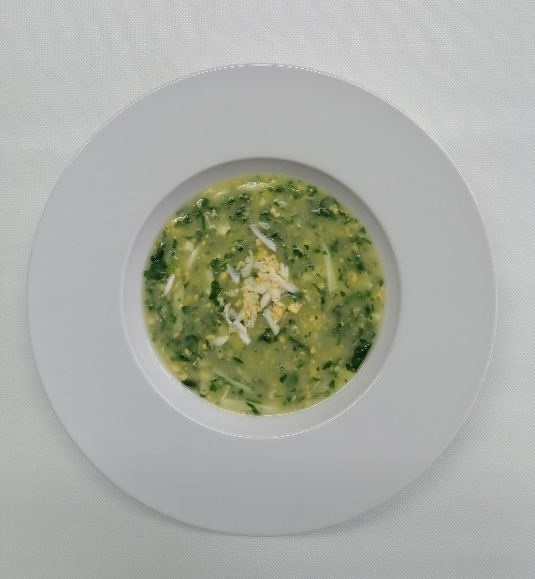

Data: |  |  |  | Assinatura:

